Sheet1
平成29年4月更新
初年度登録から13年未満のお車
車種・車両重量 | 軽自動車 | ～0.5ｔ | ～1.0ｔ | ～1.5ｔ | ～2.0ｔ | ～2.5ｔ
重量税 | 6,600 | 8,200 | 16,400 | 24,600 | 32,800 | 41,000
自賠責保険（24ヵ月） | 25,070 | 27,840 | 25,830 | 25,830 | 25,830 | 25,830
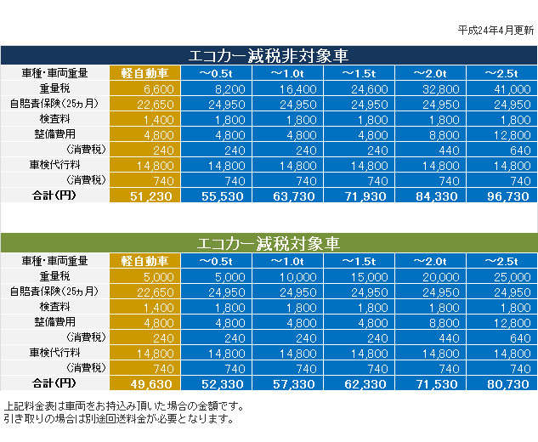
検査料 | 1,400 | 1,700 | 1,700 | 1,800 | 1,800 | 1,800
整備点検費用 | 5,100 | 6,200 | 7,300 | 8,400 | 9,500 | 13,800
検査取得料 | 15,900 | 15,900 | 15,900 | 15,900 | 15,900 | 15,900
合計（円） | 54,070 | 59,840 | 67,130 | 76,530 | 85,830 | 98,330

初年度登録から13年以上～18年未満経過のお車
車種・車両重量 | 軽自動車 | ～0.5ｔ | ～1.0ｔ | ～1.5ｔ | ～2.0ｔ | ～2.5ｔ
重量税 | 7,800 | 10,800 | 21,600 | 32,400 | 43,200 | 54,000
自賠責保険（24ヵ月） | 25,070 | 27,840 | 25,830 | 25,830 | 25,830 | 25,830
検査料 | 1,400 | 1,700 | 1,700 | 1,800 | 1,800 | 1,800
整備点検費用 | 5,100 | 6,200 | 7,300 | 8,400 | 9,500 | 13,800
検査取得料 | 15,900 | 15,900 | 15,900 | 15,900 | 15,900 | 15,900
合計（円） | 55,270 | 62,440 | 72,330 | 84,330 | 96,230 | 111,330

エコカー減税対象車（例）※車両により重量税が異なります
車種・車両重量 | 軽自動車 | ～0.5ｔ | ～1.0ｔ | ～1.5ｔ | ～2.0ｔ | ～2.5ｔ
重量税 | 5,000 | 5,000 | 10,000 | 15,000 | 20,000 | 25,000
自賠責保険（24ヵ月） | 25,070 | 27,840 | 25,830 | 25,830 | 25,830 | 25,830
検査料 | 1,400 | 1,700 | 1,700 | 1,800 | 1,800 | 1,800
整備点検費用 | 5,100 | 6,200 | 7,300 | 8,400 | 9,500 | 13,800
検査取得料 | 15,900 | 15,900 | 15,900 | 15,900 | 15,900 | 15,900
合計（円） | 52,470 | 56,640 | 60,730 | 66,930 | 73,030 | 82,330

※法定費用以外の費用には別途消費税が必要です。
※ハイブリッド車の場合、別途ハイブリッドシステム点検費用が必要になる場合があります。

